Sheet2
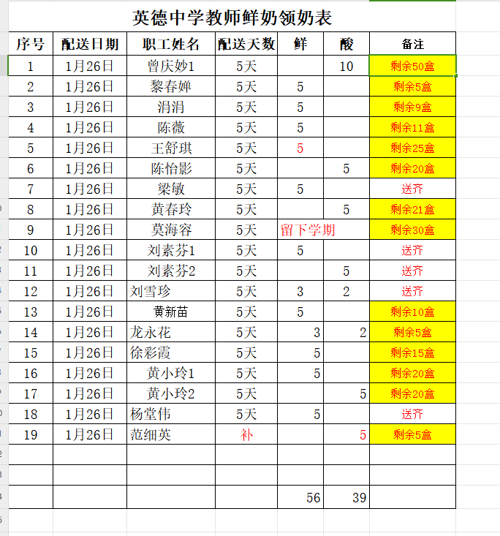
英德市英德中学教师鲜奶领奶表
序号 | 姓名 | 订购份数 | 2026-01-12 | 2026-01-19 | 2026-01-26 | 2026-01-26 | 总计 | 剩余
1 | 曾庆妙1 | 100支 | 暂停送 | 暂停送 | 暂停送 | 10 | 60 | 50
13 | 黎春婵 | 100支 | 5 | 5 | 0 | 5 | 100 | 5
20 | 丘秀娟 | 114支 | 5 | 5 | 0 | 9 | 114 | 9
31 | 陈薇 | 121支 | 5 | 5 | 0 | 5 | 110 | 11
32 | 王舒琪 | 100支 | 5 | 5 | 0 | 5 | 80 | 25
47 | 陈怡影 | 100支 | 5 | 5 | 0 | 5 | 80 | 20
50 | 黄春玲 | 121支 | 5 | 5 | 0 | 5 | 100 | 21
57 | 莫海容 | 100支 | 留下学期 | 留下学期 |  |  | 70 | 30
63 | 范细英 | 100支 | 5 | 5 | 送齐 |  | 100 | 5 | 剩余5盒
73 | 黄新苗 | 100支 | 5 | 5 | 0 | 5 | 90 | 10
74 | 龙永花 | 100支 | 5 | 5 | 0 | 5 | 95 | 5
75 | 徐彩霞 | 121支 | 5 | 5 | 0 | 5 | 106 | 15
76 | 黄小玲1 | 100支 | 5 | 5 | 0 | 5 | 80 | 20
77 | 黄小玲2 | 100支 | 5 | 5 | 0 | 5 | 80 | 20
 | 杨堂伟 | 25 | 5 | 5 | 0 |  | 100
 | 陈玉静 | 16 |  |  |  |  | 16
 | 陈春莲 | 21 |  |  |  |  | 21
 | 黄小玲1 | 20 |  |  |  |  | 20
 | 黄小玲2 | 20 |  |  |  |  | 20
 | 谭秀云 | 37 |  |  |  |  | 37
 |  |  |  |  |  |  | 0

